Estadísticas
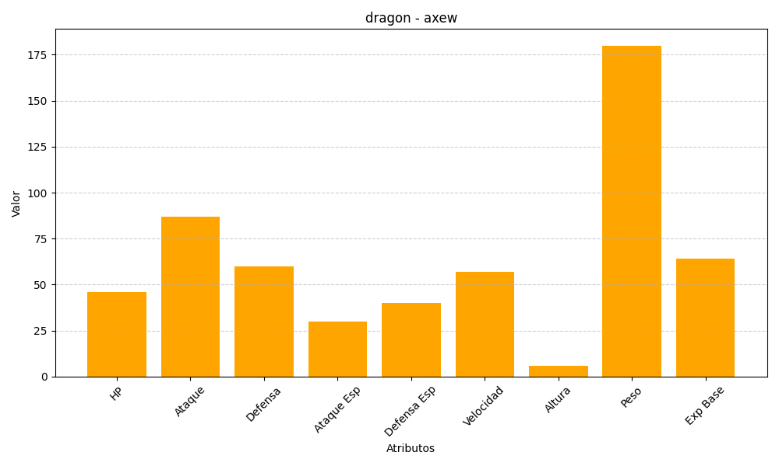
ID | Nombre | Tipo | HP | Ataque | Defensa | Ataque Especial | Defensa Especial | Velocidad | Altura | Peso | Experiencia Base
610 | axew | dragon | 46 | 87 | 60 | 30 | 40 | 57 | 6 | 180 | 64

